상품제안서
엑스트라 데스크탑 홀더-S1 | 상품코드: F18605

 |  |  |  |  |  |  | 02-412-0044 | www.easy1.co.kr
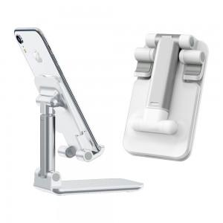

【상세/제작정보】

【인쇄/포장옵션】 | 실크, 레이저 / 포장지포장

【공급단가】 | 수량 | 100~ | 300~ | 500~ | 1,000~ | 3,000~
*VAT별도 | 단가 | 5,340원 | 5,150원 | 4,960원 | 4,770원 | 4,580원

【상품 URL】 | https://easy1.co.kr:443/src/goods_detail.php?gdno=18605

